Chi tiết địa chất
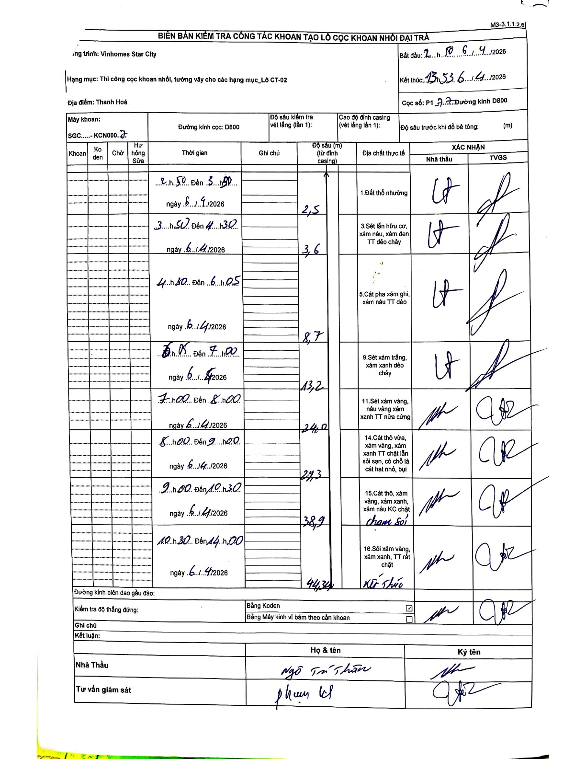
Dự án | Star City Thanh Hóa
Hạng mục | Thi công cọc khoan nhồi, tường vây cho các hạng mục_Lô CT-02
Tên bộ phận | Thanh Hoá
Số hiệu cọc | P1-77
Tên Máy khoan | SGC-KCN0007
Đường kính | D800
Bắt đầu thi công | 20:50 06/04/2026
Kết thúc thi công | 13:53 06/04/2026

Địa chất TT | Đường kính | Mô tả lớp thiết kế | Từ (h) | Đến (h) | Cao độ từ | Cao độ đến | T.Gian (h) | Dài (m) | V (m/h) | Ghi chú
1.Đất thổ nhưỡng | D800 | Đất thổ nhưỡng | 20:50 06/04/2026 | 03:50 06/04/2026 | 0 | -2.5 | 7 | 2.5 | 0.36
2 | D800 | Sét lẫn hữu cơ, xám nâu, xám đen TT dẻo chảy | 03:50 06/04/2026 | 04:30 06/04/2026 | -2.5 | -3.6 | 0.67 | 1.1 | 1.65
3 | D800 | Cát pha xám ghi, xám nâu TT dẻo | 04:30 06/04/2026 | 06:05 06/04/2026 | -3.6 | -8.7 | 1.58 | 5.1 | 3.22
4 | D800 | Sét xám trắng, xám xanh dẻo chảy | 06:05 06/04/2026 | 07:00 06/04/2026 | -8.7 | -13.2 | 0.92 | 4.5 | 4.91
5 | D800 | Sét xám vàng, nâu vàng xám xanh TT nửa cứng | 07:00 06/04/2026 | 08:00 06/04/2026 | -13.2 | -24 | 1 | 10.8 | 10.8
6 | D800 | Cát thô vừa, xám vàng, xám xanh TT chặt lẫn sỏi sạn, có chỗ là cát hạt nhỏ, bụi | 08:00 06/04/2026 | 09:00 06/04/2026 | -24 | -29.3 | 1 | 5.3 | 5.3
7 | D800 | Cát thô, xám vàng, xám xanh, xám nâu KC chặt chạm sỏi | 09:00 06/04/2026 | 10:30 06/04/2026 | -29.3 | -38.9 | 1.5 | 9.6 | 6.4
8 | D800 | Sỏi xám vàng, xám xanh, TT rất chặt - Kết thúc | 10:30 06/04/2026 | 14:00 06/04/2026 | -38.9 | -44.3 | 3.5 | 5.4 | 1.54

ẢNH BIÊN BẢN GỐC

